39 財政規模（人口１人当たり決算額）
 | 39 財政規模（人口１人当たり決算額）

 | 時点 2023(R5)年度（毎年） |  |  |  |  |  |  | 平 均 値 |  |  |  | 499,680
 | 単位 円 |  |  |  |  |  |  | 標準偏差 |  |  |  | 159,752
 | 市町村名 | 指標 | 順位 |  | #REF! | 備考 | 市町村名 | 指標 | 順位 |  | #REF! | 備考

 | 市町村平均 | 499,680 |  | － |  |  | 八街市 | 386,825 |  | 40
 | 千葉市 | 517,642 |  | 19 |  |  | 印西市 | 444,067 |  | 29
 | 銚子市 | 486,152 |  | 25 |  |  | 白井市 | 372,025 |  | 43
 | 市川市 | 349,739 |  | 50 |  |  | 富里市 | 356,922 |  | 47
 | 船橋市 | 360,712 |  | 46 |  |  | 南房総市 | 759,932 |  | 5
 | 館山市 | 590,980 |  | 10 |  |  | 匝瑳市 | 464,120 |  | 27
 | 木更津市 | 398,853 |  | 38 |  |  | 香取市 | 516,517 |  | 21
 | 松戸市 | 371,944 |  | 44 |  |  | 山武市 | 518,984 |  | 18
 | 野田市 | 377,222 |  | 42 |  |  | いすみ市 | 569,836 |  | 13
 | 茂原市 | 390,393 |  | 39 |  |  | 大網白里市 | 350,500 |  | 48
 | 成田市 | 515,849 |  | 22 |  |  | 酒々井町 | 347,557 |  | 51
 | 佐倉市 | 333,624 |  | 53 |  |  | 栄町 | 410,960 |  | 36
 | 東金市 | 422,845 |  | 34 |  |  | 神崎町 | 540,620 |  | 15
 | 旭市 | 521,005 |  | 17 |  |  | 多古町 | 606,146 |  | 9
 | 習志野市 | 399,297 |  | 37 |  |  | 東庄町 | 536,831 |  | 16
 | 柏市 | 350,275 |  | 49 |  |  | 九十九里町 | 475,004 |  | 26
 | 勝浦市 | 1,188,346 |  | 1 |  |  | 芝山町 | 898,075 |  | 2
 | 市原市 | 412,536 |  | 35 |  |  | 横芝光町 | 580,274 |  | 11
 | 流山市 | 429,448 |  | 33 |  |  | 一宮町 | 433,272 |  | 32
 | 八千代市 | 327,561 |  | 54 |  |  | 睦沢町 | 622,310 |  | 8
 | 我孫子市 | 346,679 |  | 52 |  |  | 長生村 | 516,518 |  | 20
 | 鴨川市 | 575,094 |  | 12 |  |  | 白子町 | 495,671 |  | 23
 | 鎌ケ谷市 | 384,433 |  | 41 |  |  | 長柄町 | 703,602 |  | 7
 | 君津市 | 459,060 |  | 28 |  |  | 長南町 | 769,815 |  | 4
 | 富津市 | 490,088 |  | 24 |  |  | 大多喜町 | 784,061 |  | 3
 | 浦安市 | 441,844 |  | 31 |  |  | 御宿町 | 568,203 |  | 14
 | 四街道市 | 365,781 |  | 45 |  |  | 鋸南町 | 704,456 |  | 6
 | 袖ケ浦市 | 442,237 |  | 30

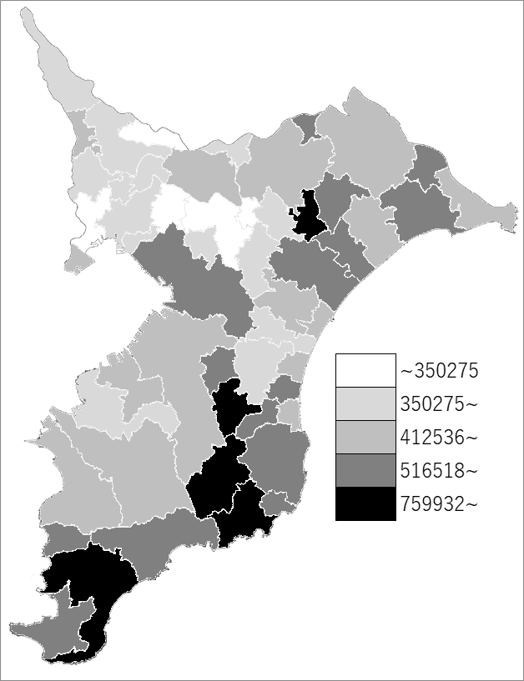
 | 市町村平均の推移
令和元年度 | 415110
令和2年度 | 564097
令和3年度 | 486056
令和4年度 | 489447
令和5年度 | 499680

《備 考》 ・資料出所 総務省「市町村別決算状況調」 ・算出方法 歳出総額÷住民基本台帳人口(R6.1.1)

